내역
▣ FPG2 WLM 성능미달 관련 원인분석 결과
 |  |  |  |  |  |  |  |  |  |  |  |  |  |  |  |  |  |  |  |  |  |  |  |  |  |  |  |  | 2023/10/02 백운기
1. 현상 |  |  |  |  |  |  |  |  |  |  |  |  |  | ※ 불량고품 그라프
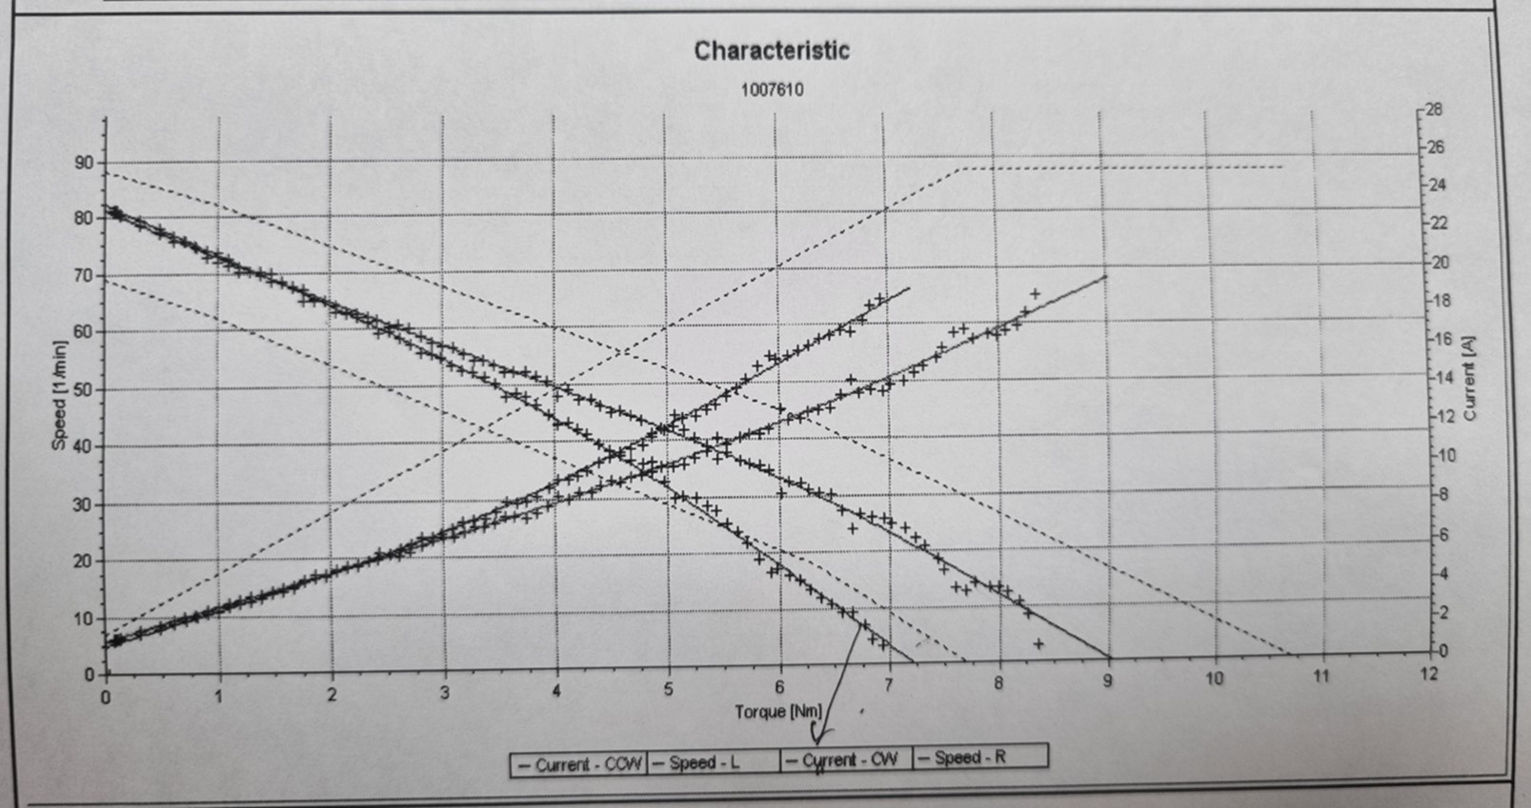
 | 양산품 성능미달 불량 발생
 | ▷ 한쪽방향 벌어짐 발생으로 rpm 및 T/Q 미달 발생
 | ▷ 추력이 F/Washer 방향으로 향할 때만 미달 발생 됨
2. 조사일: 2023년 09월 14~10월2일
3. 조사방향 |  |  |  |  |  |  |  |  |  |  |  |  |  |  |  |  |  |  |  |  |  |  | 아마츄어 추력이 F/Washer 방향으로 향할 때만 벌어짐 발생
1) 라인 양산품 차종별 성능 측정 모니터링
2) 불량고품 SWAP Test
3) 부품별 관련부 Dim's 측정
4. 조사결과
1) 라인 양산품 차종별 성능 측정 모니터링 결과
 | 측정일 |  | 차종 |  | 기종 |  | 로트번호 |  | 생산수량 |  | 성능 |  |  |  | 아마츄어 구분 |  |  |  | 기어하우징 |  | 비 고 |  |  |  |  |  |  |  |  | ※ 아마츄어 정보
 |  |  |  |  |  |  |  |  |  |  | 측정수량 |  | 불량수량 |  | 생산라인 |  | 품 번 |  | 품번 | 케비티 |  |  |  |  |  |  |  |  |  | 0 134 099 02R |  |  |  | 0.45*23T |  |  | 0.637 +0.051
 | 23/09/15 |  | MQ4 PE |  | R/LH |  | 230912B |  | 600 |  | 13 |  | 0 |  | 1128 |  | 0 134 099 02P |  | 183 | #5 | 성능 벌어짐(와셔) 없이 양호함. |  |  |  |  |  |  |  |  | 0 134 099 02P |  |  |  | 0.475*20T |  |  | 0.510 +0.050
 | 23/09/15 |  | TSD A01 |  | F/LH |  | 230913B |  | 110 |  | 10 |  | 3 |  | 1128 |  | 0 134 099 02R |  | 348 | #3 | 성능 벌어짐(와셔방향)있고, spec 미달됨 |  |  |  |  |  |  |  |  | 0 134 099 02U |  |  |  | 0.425*21T |  |  | 0.660 +0.060
 | 23/09/15 |  | TSD A01 |  | F/RH |  | 230913B |  | 110 |  | 10 |  | 5 |  | 1128 |  | 0 134 099 02R |  | 349 | #3 | 성능 벌어짐(와셔방향)있고, spec 미달됨 |  |  |  |  |  |  |  |  | 0 134 099 02S |  |  |  | 0.45*21T |  |  | 0.602 +0.050
 | 23/09/19 |  | SP2i PE |  | R/RH |  | 230919A |  | 600 |  | 20 |  | 4 |  | 1128 |  | 0 134 099 02R |  | 349 | #3 | 성능 벌어짐(와셔방향)있고, spec 미달됨
 | 23/09/19 |  | US4 |  | F/LH |  | 230912C |  | 600 |  | 10 |  | 2 |  | 1128 |  | 0 134 099 02P |  | 348 | #3 | 성능 벌어짐(와셔방향)있고, spec 미달됨
 | 23/09/19 |  | SX2 |  | F/LH |  | 230919A |  | 600 |  | 20 |  | 0 |  | 1128 |  | 0 134 099 02R |  | 183 | #5 | 성능 벌어짐(와셔qkdgid) 있으나 spec in임
 | 23/09/19 |  | SX2 |  | F/RH |  | 230919C |  | 600 |  | 10 |  | 0 |  | 1128 |  | 0 134 099 02R |  | 182 | #3 | 성능 벌어짐(와셔qkdgid) 있으나 spec in임
 | 23/09/19 |  | DN8 |  | F/LH |  | 230913B |  | 600 |  | 10 |  | 0 |  | 1128 |  | 0 134 099 02R |  | 182 | #3 | 성능 벌어짐(와셔qkdgid) 있으나 spec in임
 | 23/09/19 |  | DN8 |  | F/RH |  | 230915B |  | 600 |  | 10 |  | 0 |  | 1128 |  | 0 134 099 02R |  | 183 | #5 | 성능 벌어짐(와셔qkdgid) 있으나 spec in임
 | 23/09/19 |  | DN8 |  | R/LH |  | 230915B |  | 600 |  | 10 |  | 0 |  | 1128 |  | 0 134 099 02R |  | 183 | #5 | 성능 벌어짐(와셔qkdgid) 있으나 spec in임
 | 23/09/19 |  | DN8 |  | R/RH |  | 230914B |  | 600 |  | 10 |  | 0 |  | 1128 |  | 0 134 099 02R |  | 182 | #3 | 성능 벌어짐(와셔qkdgid) 있으나 spec in임
 | 23/09/20 |  | CV AP |  | R/LH |  | 230919A |  | 300 |  | 20 |  | 1 |  | 1126(BMC) |  | 0 134 099 02U |  | 182 | #3 | 성능 벌어짐(와셔방향)있고, spec 미달됨 |  |  |  |  |  |  |  | 아마츄어 자작&BMC T/O품 |  |  |  |  |  |  |  |  |  | 와인딩 검증
 | 23/09/20 |  | CV AP |  | R/LH |  | 230919A |  | 300 |  | 20 |  | 8 |  | 1128 |  | 0 134 099 02U |  | 182 | #3 | 성능 벌어짐(와셔방향)있고, spec 미달됨 |  |  |  |  |  |  |  | ▷ T/O 효과있으나 미미한 수준임
 | 23/09/22 |  | NE PE |  | R/LH |  | 230921A |  | 104 |  | 10 |  | 1 |  | 1128 |  | 0 134 099 02P |  | 349 | #3 | 성능 벌어짐(와셔방향)있고, spec 미달됨
 | 23/09/22 |  | NE PE |  | R/RH |  | 230921A |  | 105 |  | 10 |  | 3 |  | 1128 |  | 0 134 099 02P |  | 348 | #3 | 성능 벌어짐(와셔방향)있고, spec 미달됨
 | 23/09/23 |  | SP2i PE |  | R/LH |  | 230923A |  | 600 |  | 20 |  | 0 |  | 1128 |  | 0 134 099 02R |  | 348 | #3 | 성능 벌어짐(와셔qkdgid) 있으나 spec in임 |  |  |  |  |  |  |  | ALL 1128라인 생산품 |  |  |  |  |  |  |  |  |  | 바란싱 검증
 | 23/09/23 |  | SP2i PE |  | R/LH |  | 230923A |  | 600 |  | 20 |  | 2 |  | 바란싱만 1126 |  | 0 134 099 02R |  | 348 | #3 | 성능 벌어짐(와셔방향)있고, spec 미달됨 |  |  |  |  |  |  |  | 바란싱만 1126라인, 그외는 1128라인에서 작업
 | 23/09/23 |  | SP2i PE |  | R/RH |  | 230923A |  | 600 |  | 30 |  | 0 |  | 1128 |  | 0 134 099 02R |  | 349 | #3 | 성능 벌어짐(와셔qkdgid) 있으나 spec in임 |  |  |  |  |  |  |  | ALL 1128라인 생산품
 | 23/09/23 |  | SP2i PE |  | R/RH |  | 230923A |  | 600 |  | 30 |  | 0 |  | 바란싱만 1126 |  | 0 134 099 02R |  | 349 | #3 | 성능 벌어짐(와셔qkdgid) 있으나 spec in임 |  |  |  |  |  |  |  | 바란싱만 1126라인, 그외는 1128라인에서 작업
 | 23/09/26 |  | YB AP |  | F/LH |  | 230926A |  | 100 |  | 30 |  | 16 |  | 1128 포밍1호기 |  | 0 134 099 02S |  | 348 | #3 | 성능 벌어짐(와셔방향)있고, spec 미달됨 |  |  |  |  |  |  | 1128라인 포밍 설비 1호기&2호기 성능 유효성 T/O |  |  |  |  |  |  |  |  |  |  | 포밍 설비별 유효성 검증
 | 23/09/26 |  | YB AP |  | F/LH |  | 230926A |  | 100 |  | 30 |  | 0 |  | 1128 포밍2호기 |  | 0 134 099 02S |  | 348 | #3 | 성능 벌어짐(와셔) 없이 양호함.
 | 23/10/02 |  | SP2i PE |  | R/RH |  | 231002A |  | 2900 |  | 30 |  | 1 |  | 1128 포밍1호기 |  | 0 134 099 02U |  | 349 | #3 | 성능 벌어짐(와셔방향)있고, spec 미달됨 |  |  |  |  |  |  |  | 1128라인 포밍1호기 R 재 Setting후 성능추이

2) SWAP Test 결과
 | ① Test 차종: TSD A01 LH Motor
 | ② 방법: 성능양품 1개, 불량품 3개 부품별로 SWAP
 | ③ 결과
 |  | 항 목 |  |  |  | 양품 |  | 불량1 |  | 불량2 |  | 불량3 |  | 비 고
 |  | 초 기 |  |  |  | OK |  | NG |  | NG |  | NG |  | 성능미달품
 |  | 기어하우징 교체 |  |  |  | OK |  | NG |  | NG |  | NG |  | 310 349
 |  | 폴하우징 교체 |  |  |  | OK |  | NG |  | NG |  | NG |  | short type
 |  | Brush holder교체 |  |  |  | OK |  | NG |  | NG |  | NG |  | "H" Cavity
 |  | 아마츄어 교체 |  |  |  | NG |  | OK |  | OK |  | OK |  | 1128라인 제품
 |  | SDU 교체 |  |  |  | OK |  | NG |  | NG |  | NG

3) 관련부품 Dim's 측정 결과
 | ① Armature ass'y |  |  |  |  |  |  | TSD LH Motor 고품 |  |  |  |  |  |  |  | TSD RH Motor 고품
 |  | 측정항목 |  |  | spec |  |  | 양품 |  | 불량1 |  | 불량2 |  | 불량3 |  | 양품 | 불량1 | 불량2 | 불량3 | 비 고
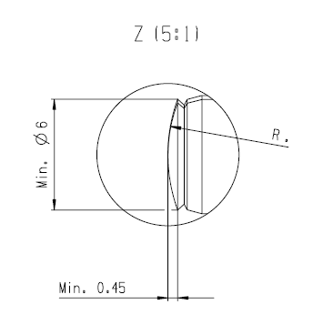
 |  | 선단부 흔들림 |  |  | 0.12 ↓ |  |  | 0.02 |  | 0.10 |  | 0.03 |  | 0.03 |  | 0.04 | 0.07 | 0.03 | 0.01
 |  | 전조부 흔들림 |  |  | 0.07 ↓ |  |  | 0.03 |  | 0.03 |  | 0.04 |  | 0.02 |  | 0.03 | 0.05 | 0.04 | 0.04
 |  | 선단R흔들림 |  |  | 관리치 없슴 |  |  | 0.018 |  | 0.018 |  | 0.016 |  | 0.006 |  | 0.016 | 0.010 | 0.022 | 0.012
 |  | 선단R크기 |  |  | 관리치 없슴 |  |  | 10.92 |  | 11.13 |  | 10.85 |  | 10.90 |  | 9.04 | 11.20 | 10.81 | 11.09
 |  | 선단R윤곽도 |  |  | ±2μm↓ |  |  | 2.65 |  | 2.74 |  | 1.55 |  | 2.57 |  | 2.15 | 3.63 | 2.69 | 2.69
 |  | 선단R폭 |  |  | Min Φ6 |  |  | 6.52 |  | 6.60 |  | 6.52 |  | 6.39 |  | 7.05 | 6.72 | 6.58 | 6.63
 |  | 전조외경 |  |  | Φ10.71~Φ10.88 |  |  | 10.78 |  | 10.78 |  | 10.78 |  | 10.78 |  | 10.78 | 10.79 | 10.79 | 10.78
 |  | 삼침경 |  |  | Φ10.84~Φ11.08 |  |  | 11.02 |  | 11.01 |  | 11.01 |  | 11.01 |  | 10.99 | 11.01 | 11.02 | 11.01
 |  | 바란싱 |  | L | 50mg↓ |  |  | 74 |  | 37 |  | 52 |  | 32 |  | 77 | 29 | 23 | 32
 |  |  |  | R |  |  |  | 24 |  | 33 |  | 38 |  | 20 |  | 91 | 37 | 12 | 35
 |  |  |  | S |  |  |  | 51 |  | 5 |  | 20 |  | 15 |  | 23 | 11 | 14 | 4
 |  | 합성저항 |  |  | 0.510 +0.05Ω |  |  | 0.514 |  | 0.5237 |  | 0.5222 |  | 0.5214 |  | 0.5091 | 0.5163 | 0.5158 | 0.5169
 |  | 선단R포밍설비 |  |  | ** |  |  | 1호기 |  | 1호기 |  | 1호기 |  | 1호기 |  | 2호기 | 1호기 | 1호기 | 1호기

 | ② Pole ass'y
 |  |  |  |  |  |  |  | TSD LH Motor 고품 |  |  |  |  |  |  |  | TSD RH Motor 고품
 |  | 측정항목 |  |  | spec |  |  | 양품 |  | 불량1 |  | 불량2 |  | 불량3 |  | 양품 | 불량1 | 불량2 | 불량3 | 비 고
 |  | Flux량 |  |  | 0.265 ±0.03 |  |  | 0.266 |  | 0.265 |  | 0.265 |  | 0.266 |  | 0.265 | 0.268 | 0.265 | 0.267 | 써치코일(mVs)

 | ③ 아마츄어 선단R 포밍부 치수비교(1128&1126라인 포밍 1호기&2호기)
 |  |  |  |  |  |  |  | 포밍 1호기-1128라인 |  |  |  |  |  |  |  |  |  |  |  |  |  | 포밍 2호기-1128라인 |  |  |  |  |  |  |  |  |  |  |  |  |  |  | 1126라인(OLD LINE)
 |  | 측정항목 |  |  | spec |  |  | X1 |  | X2 |  | X3 |  | X4 |  | X5 | X6 | X7 | X8 | X9 | X10 | X1 |  | X2 | X3 | X4 | X5 |  | X6 |  | X7 |  | X8 | X9 | X10 |  | X1 | X2 |  | X3 | X4 | X5 | X6 | X7 | X8 | X9 | X10
 |  | 선단R 흔들림 |  |  | 관리치 없슴 |  |  | 0.014 |  | 0.024 |  | 0.020 |  | 0.025 |  | 0.012 | 0.024 | 0.006 | 0.024 | 0.018 | 0.012 | 0.004 |  | 0.004 | 0.014 | 0.026 | 0.01 |  | 0.006 |  | 0.012 |  | 0.012 | 0.01 | 0.008 |  | 0.018 | 0.026 |  | 0.005 | 0.002 | 0.005 | 0.006 | 0.03 | 0.016 | 0.006 | 0.018
 |  | 선단R 크기 |  |  | R11 |  |  | 10.84 |  | 10.86 |  | 10.94 |  | 10.82 |  | 10.89 | 10.76 | 11.01 | 10.80 | 10.55 | 10.45 | 9.00 |  | 9.02 | 8.75 | 9.06 | 8.91 |  | 9.13 |  | 8.93 |  | 9.27 | 9.02 | 9.13 |  | 11.10 | 11.72 |  | 11.15 | 11.54 | 11.39 | 11.29 | 11.77 | 11.25 | 11.40 | 11.21
 |  | 선단R 폭 |  |  | Min Φ6 |  |  | 6.45 |  | 6.49 |  | 7.10 |  | 6.51 |  | 7.05 | 6.49 | 6.53 | 6.50 | 6.52 | 6.56 | 7.06 |  | 7.17 | 7.03 | 7.14 | 7.14 |  | 7.10 |  | 7.26 |  | 7.33 | 7.26 | 7.33 |  | 6.64 | 6.53 |  | 6.48 | 6.67 | 6.57 | 6.69 | 6.61 | 6.75 | 6.72 | 6.66
 |  | 선단R 윤곽도 |  |  | ±2μm↓ |  |  | 1.56 |  | 1.74 |  | 1.65 |  | 2.94 |  | 2.70 | 3.51 | 2.51 | 2.36 | 2.53 | 2.83 | 4.39 |  | 4.46 | 4.43 | 3.98 | 4.17 |  | 4.11 |  | 4.01 |  | 4.17 | 4.51 | 3.85 |  | 5.37 | 5.38 |  | 2.14 | 4.98 | 5.49 | 8.24 | 5.63 | 4.03 | 4.35 | 5.66
 |  | ※ 선단R크기가 성능 벌어짐에 가장크게 영향을 주는 것으로 판단됨
 |  |  | 항 목 |  | 1128 1호기 |  |  | 1128 2호기 |  |  | 1126 |  |  | 비 고
 |  |  | 성능추이 |  | 벌어짐 있슴 |  |  | 벌어짐 없슴 |  |  | 벌어짐 없슴
 |  |  | 선단R크기 |  | 10.79 |  |  | 9.02 |  |  | 11.38 |  |  | n=10 평균

 | 5. 결론
 |  | 위와 같이 T/O 결과 성능 미달 발생원인은 아마츄어 선단R 크기에 영향을 받는 것으로 판단 됨.
 |  | 따라서 1128라인 포밍 1호기 R크기를 10.8에서 9.0수준으로 검토 필요함.

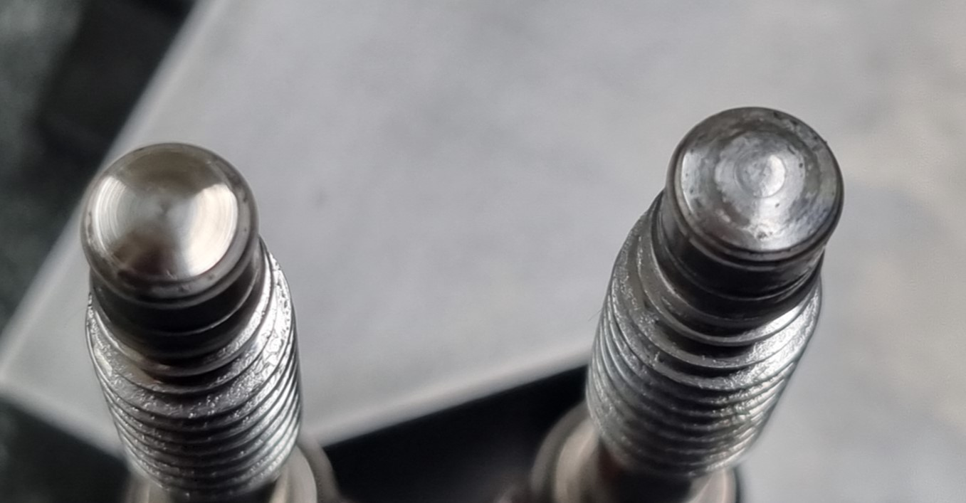
포밍 1호기
포밍 2호기
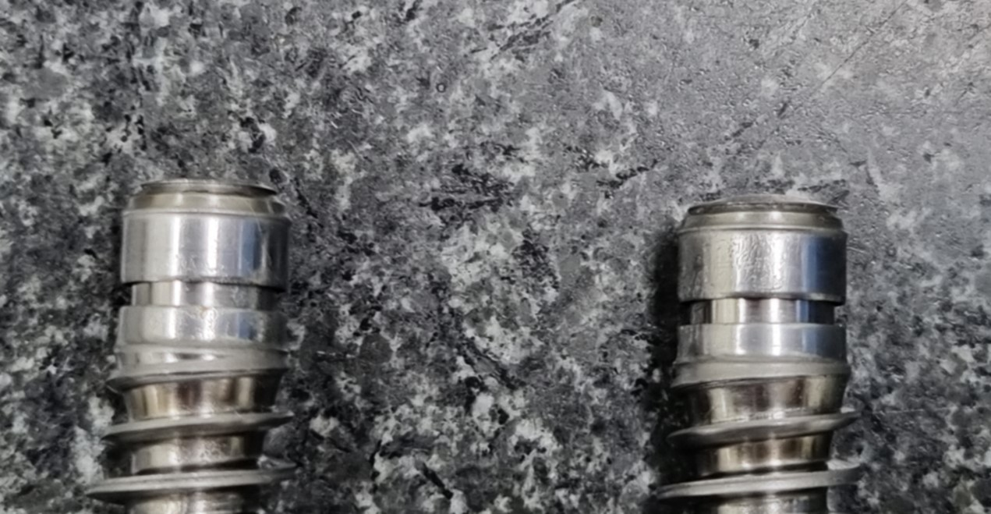
포밍 1호기
포밍 2호기

요청1) 포밍후 ①부 외경 검토안
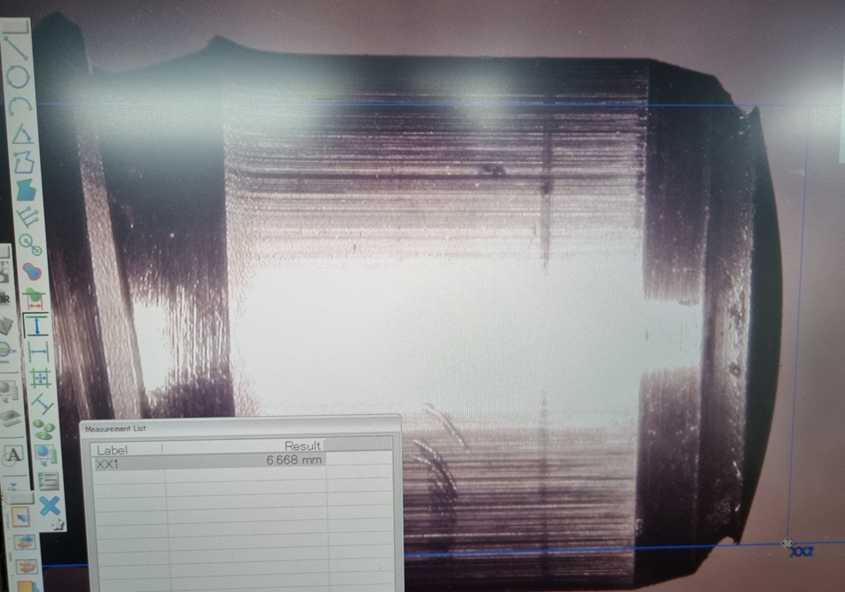
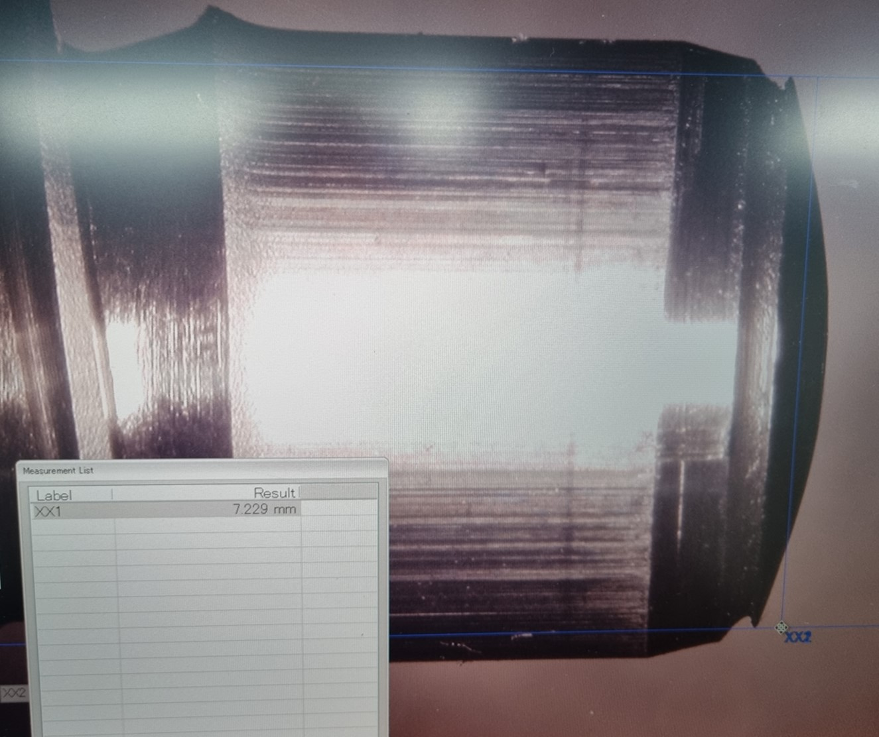
 |  |  |  |  |  |  |  |  |  |  |  |  |  |  |  |  |  |  |  |  |  |  |  |  |  |  |  | 측정항목 |  |  |  | spec |  | 1호기 |  | 2호기
 |  |  |  |  |  |  |  |  |  |  |  |  |  |  |  |  |  |  |  |  |  |  |  |  |  |  |  | ①부 치수 |  |  |  | min Φ6 |  | 6.66 |  | 7.22
 |  |  |  |  |  |  |  |  |  |  |  |  |  |  |  |  |  |  |  |  |  |  |  |  |  |  |  | ※ 1호기 Φ6.66수준으로 검토 필요
 |  |  |  |  |  |  |  |  |  |  |  |  |  |  |  |  |  | ①
 |  |  |  |  |  |  |  |  |  | ①

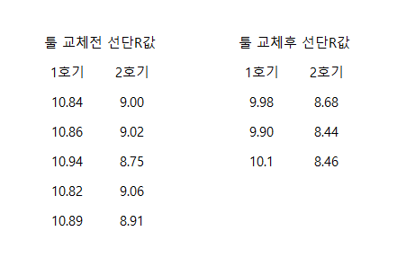
 |  | 1호기 포밍기 |  |  |  |  |  |  |  |  |  |  | 2호기 포밍기

요청2) 포밍 2호기 포밍 작업 중 아마츄어 회전 문제
 | 포밍 2호기 포밍 작업중 아마츄어가 회전하는 문제가 있어 개선 필요합니다.
 | 약 10%정도 회전하는것 같습니다.

